关系图
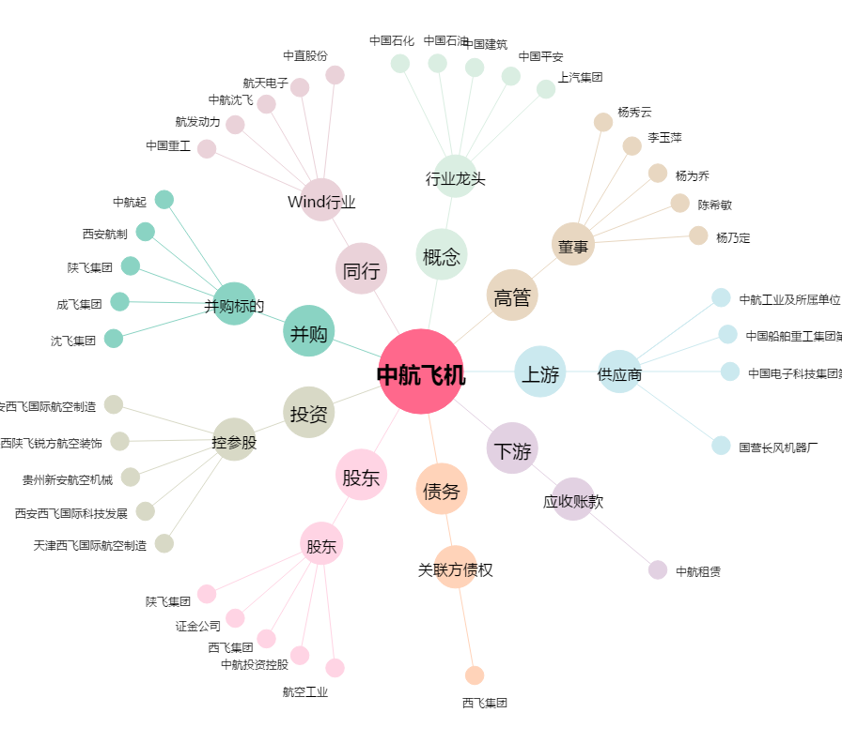
中航飞机[000768.SZ] - 关系概览图

